상품제안서
건강새싹 기르기세트 | 상품코드: S13161

 |  |  |  |  |  |  | 02-713-8555 | www.synergygift.co.kr
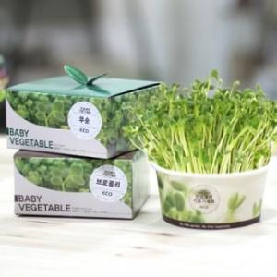 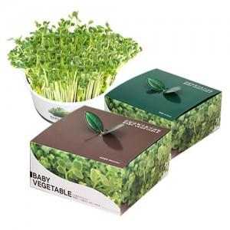 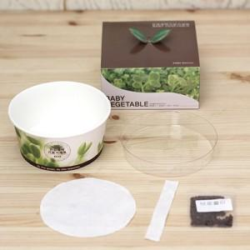

【상세/제작정보】 | <p>500개​부터 박스(패키지) 인쇄가능합니다</p>

【인쇄/포장옵션】 | 스티커, 패키지인쇄 / 비규격미포장

【공급단가】 | 수량 | 300~ | 500~ | 1,000~ | 3,000~ | 5,000~
*VAT별도 | 단가 | 2,260원 | 2,180원 | 2,100원 | 2,010원 | 1,960원

【상품 URL】 | https://www.synergygift.co.kr:443/src/goods_detail.php?gdno=17788

